Kantoormeubilair
Kantoormeubilair

Bureau's
Nr. | Artikel | Afbeelding | Specificaties en omschrijving | Opmerkingen
1 | Bureau l-poot Zit-sta elektrisch verstelbaar |  | Een zit-sta bureau elektrisch. Inclusief voorzieningen (kabelgoot, systeemcontactdoos, aansluitsnoer). Afmetingen: Bereik: 65-130 cm Bureau: 120x80 cm
2 | Bureau l-poot Zit-sta elektrisch verstelbaar |  | Een zit-sta bureau elektrisch. Inclusief voorzieningen (kabelgoot, systeemcontactdoos, aansluitsnoer). Afmetingen: Bereik: 65-130 cm Bureau: 140x80 cm
3 | Bureau l-poot Zit-sta elektrisch verstelbaar |  | Een zit-sta bureau elektrisch. Inclusief voorzieningen (kabelgoot, systeemcontactdoos, aansluitsnoer). Afmetingen: Bereik: 65-130 cm Bureau: 160x80 cm
4 | Achterpaneel bureau |  | Achterpaneel van het bureau. Afmetingen: -120x80 cm
5 | Achterpaneel bureau |  | Achterpaneel van het bureau. Afmetingen: -140x80 cm
6 | Achterpaneel bureau |  | Achterpaneel van het bureau. Afmetingen: -160x80 cm
7 | Spreek(onderzoeks)tafel, met slinger |  | Een spreekonderzoeksbureau voor een spreekonderzoekskamer. (Inclusief kabelgoot, systeemcontactdoos, aansluitsnoer). Afmetingen: Bereik: 65-86 cm Bureau: 155x120 cm
8 | Spreek(onderzoeks)tafel, zit-sta elektrisch verstelbaar |  | Een spreekonderzoeksbureau voor een spreekonderzoekskamer. (Inclusief kabelgoot, systeemcontactdoos, aansluitsnoer). Afmetingen: Bereik: 65-130 cm Bureau: 155x120 cm
Tafels
9 | Vergadertafel 4-poots met stelvoeten |  | Vergadertafel 4-poots met stelvoeten. Afmetingen: -80 x 80 cm Vaste hoogte 75,6 cm
10 | Vergadertafel 4-poots met stelvoeten |  | Vergadertafel 4-poots met stelvoeten. Afmetingen: -140 x 80 cm Vaste hoogte 75,6 cm
11 | Vergadertafel 4-poots met stelvoeten |  | Vergadertafel 4-poots met stelvoeten. Afmetingen: -160 x 80 cm Vaste hoogte 75,6 cm
12 | Vergadertafel 4-poots met stelvoeten |  | Vergadertafel 4-poots met stelvoeten. Afmetingen: -200 x 100 cm Vaste hoogte 75,6 cm
13 | Vergadertafel 4-poots met wielen |  | Vergadertafel 4-poots met wielen. Afmetingen: -80 x 80 cm Vaste hoogte 75,6 cm
14 | Vergadertafel 4-poots met wielen |  | Vergadertafel 4-poots met wielen. Afmetingen: -140 x 80 cm Vaste hoogte 75,6 cm
15 | Vergadertafel 4-poots met wielen |  | Vergadertafel 4-poots met wielen. Afmetingen: -160 x 80 cm Vaste hoogte 75,6 cm
16 | Vergadertafel 4-poots met wielen |  | Vergadertafel 4-poots met wielen. Afmetingen: -200 x 100 cm Vaste hoogte 75,6 cm
17 | Vergadertafel 2 poots en 2 wielen |  | Vergadertafel 2 poots en 2 wielen. Afmetingen: Vaste hoogte 75,6 cm -160 x 80 cm
18 | Vergadertafel 2 poots en 2 wielen |  | Vergadertafel 2 poots en 2 wielen. Afmetingen: Vaste hoogte 75,6 cm -200 x 100 cm
19 | Vergadertafel 4-poots met stelvoeten, zit-sta elektrisch verstelbaar |  | Vergadertafel 4-poots met stelvoeten, zit-sta elektrisch verstelbaar . Afmetingen: Vaste hoogte 75,6 cm -160 x 100 cm
20 | Vergadertafel 4-poots met stelvoeten, zit-sta elektrisch verstelbaar |  | Vergadertafel 4-poots met stelvoeten, zit-sta elektrisch verstelbaar . Afmetingen: Vaste hoogte 75,6 cm -200 x 100 cm
21 | Vergadertafel rond |  | Ronde kolomtafel. Met een vaste hoogte van 74 cm en ∅ van 120 cm
22 | Vergadertafel rond |  | Ronde kolomtafel. Met een vaste hoogte van 74 cm en ∅ van 140
23 | Vergadertafel rond, zit-sta elektrisch verstelbaar |  | Ronde kolomtafel. Met een ∅ van 140 cm zit-sta elektrisch verstelbaar.
Bureaustoelen/vergaderstoelen
24 | Bureaustoel kantoor |  | Bureaustoel met netweave rug op een kolomonderstel. Zitting in hoogte verstelbaar en zitdiepteverstelling. Armleggers verstelbaar. Met synchroon beweegmechanisme. Wielen geschikt voor harde en zachte vloeren.
25 | Bureaustoel kantoor, ergostoel |  | Bureaustoel met hoge rugleuning op een kolomonderstel. Voorzien van een synchroonmechanisme met instelbare tegendruk, verstelbare zitneiging voor- en achterwaarts en een individueel instelbare rughoek. De rugleuning biedt actieve ondersteuning van de onderrug door middel van een geïntegreerde lendensteun. Wielen geschikt voor harde en zachte vloeren.
26 | Bureaustoel patiëntgebied |  | Bureaustoel met omgestoffeerde zitting en rug. Zitting in hoogte verstelbaar en zitdiepteverstelling. Armleggers verstelbaar. Met synchroon beweegmechanisme. Wielen geschikt voor harde en zachte vloeren.
27 | Bureaustoel patiëntgebied, ergostoel |  | Bureaustoel met hoge rugleuning op een kolomonderstel. Voorzien van een synchroonmechanisme met instelbare tegendruk, verstelbare zitneiging voor- en achterwaarts en een individueel instelbare rughoek. De rugleuning biedt actieve ondersteuning van de onderrug door middel van een geïntegreerde lendensteun. Wielen geschikt voor harde en zachte vloeren.
28 | Bureaustoel directiewerkplek |  | Toepassing: kantoorruimtes afdelingshoofd, directeur. Bureaustoel met netweave rug op een kolomonderstel. Zitting in hoogte verstelbaar en zitdiepteverstelling. Armleggers verstelbaar. Met synchroon beweegmechanisme. Wielen geschikt voor harde en zachte vloeren.
29 | Directiewerkplek, vergaderstoel |  | Toepassing: Vergaderruimtes afdelingshoofd, directeur. Vergaderstoel met opdekstoffering. Vaste armlegger.
30 | Vergaderstoel met armleggers (stof) |  | Toepassing: kantooromgeving. Met armleggers. Kunststof glijders.
31 | Vergaderstoel zonder armleggers (stof) |  | Toepassing: kantooromgeving. Zonder armleggers Kunststof glijders.
32 | Vergaderstoel met armleggers (kunstleer) |  | Toepassing: patiëntgebied. Met armleggers. Kunststof glijders.
33 | Vergaderstoel zonder armleggers (kunstleer) |  | Toepassing: patiëntgebied. Zonder armleggers. Kunststof glijders.
34 | Bezoekersstoel XL |  | Onderstel: Buis omtrek: 22x2 mm. Armleggers kunststof zwart. Voorzien van kunststof glijders. Niet stapelbaar.
Overige stoelen
35 | Baliestoel met verhoogde gasveer en voetenring (stof) |  | Toepassing: verhoogde balie in kantooromgeving. Met netweave rug op een kolomonderstel. Zitting in hoogte verstelbaar en zitdiepteverstelling. Armleggers verstelbaar. Met synchroon beweegmechanisme. Wielen geschikt voor harde en zachte vloeren.
36 | Baliestoel met verhoogde gasveer en voetenring (kunstleer) |  | Toepassing: verhoogde balie in patiëntgebied. Met netweave rug op een kolomonderstel. Zitting in hoogte verstelbaar en zitdiepteverstelling. Armleggers verstelbaar. Met synchroon beweegmechanisme. Wielen geschikt voor harde en zachte vloeren.
Opbergen
37 | Schuifdeurkast met legborden |  | Schuifdeurkast. Afmetingen: 160 x 45 x 106 cm (B x D x H) Met 4 legborden en incl slot.
38 | Houten plantenbak op schuifdeurkast |  | Plantenbak Afmetingen: 80x45x25cm (BxDxH) De plantenbak is niet waterdicht. Er zijn 2 plantenbakken per 160cm kast nodig
39 | Draaideurkast | 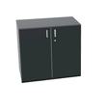 | Draaideurkast. Afmetingen: 80 x 47 x 73,5 cm (B x D x H) Met 1 legbord en incl slot.
40 | Plantenbak op draaideurkast |  | Afmetingen: 80x45x25cm (BxDxH) De plantenbak is niet waterdicht. Er zijn 2 plantenbakken per 160cm kast nodig
41 | 10-Vaks lockerkast | 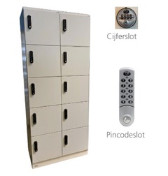 | Een lockerkast met standaard mechanisch cijferslot (2800). Afmetingen: 60 cm breed
42 | 10-Vaks lockerkast |  | Een lockerkast met standaard mechanisch cijferslot (2800). Afmetingen: 80 cm breed
Akoestische tussenpanelen
43 | Akoestisch tussenpaneel |  | Scherm los te plaatsen aan het bureau. Gestoffeerd paneel inclusief bevestigingssteunen. Scherm: 160 cm breed x 45 cm hoog
44 | Akoestisch tussenpaneel |  | Scherm los te plaatsen aan het bureau. Gestoffeerd paneel inclusief bevestigingssteunen. Scherm: 140 cm breed x 45 cm hoog

Labmeubilair
Labmeubilair

Nr. | Artikel | Afbeelding | Specificaties en omschrijving | Opmerkingen
45 | Kruk | 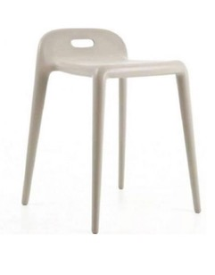 | Kruk voor douche- en kleedruimtes. Zithoogte: 50 cm.
46 | Zadelkruk |  | Zadelkruk met verstelbare zithoek. Naadloze bekleding en zachte wielen. Afmetingen: Zithoogte: 56 - 74 cm Werkhoogte: 70 - 90 cm
47 | Zadelkruk |  | Zadelkruk met verstelbare zithoek. Naadloze bekleding en zachte wielen. Afmetingen: -Zithoogte: 63 - 88 cm -Werkhoogte: 80 - 100 cm
48 | Zadelkruk |  | Zadelkruk met verstelbare zithoek. Naadloze bekleding en zachte wielen. Met voetbediende hoogteverstelling. Afmetingen: -Zithoogte: 56 - 74 cm -Werkhoogte: 70 - 90 cm
49 | Zadelkruk smal | 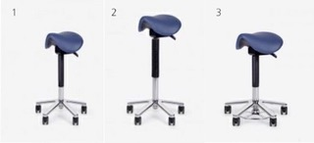 | Zadelkruk met verstelbare zithoek. Naadloze bekleding en zachte wielen. Afmetingen: -Zithoogte: 56 - 74 cm -Werkhoogte: 70 - 90 cm
50 | Zadelkruk smal |  | Zadelkruk met verstelbare zithoek. Naadloze bekleding en zachte wielen. Afmetingen: -Zithoogte: 63 - 88 cm -Werkhoogte: 80 - 100 cm
51 | Zadelkruk smal |  | Zadelkruk met verstelbare zithoek. Naadloze bekleding en zachte wielen. Met voetbediende hoogteverstelling. Afmetingen: -Zithoogte: 56 - 74 cm -Werkhoogte: 70 - 90 cm
52 | Zadelkruk met rug | 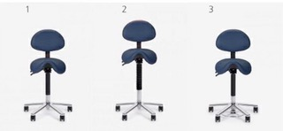 | Zadelkruk met hoogte verstelbare rug en verstelbare zithoek. Naadloze bekleding en zachte wielen. Afmetingen: Zithoogte: 56 - 74 cm Werkhoogte: 70 - 90 cm
53 | Zadelkruk met rug |  | Zadelkruk met hoogte verstelbare rug en verstelbare zithoek. Naadloze bekleding en zachte wielen. Afmetingen: Zithoogte: 63 - 88 cm Werkhoogte: 80 - 100 cm
54 | Zadelkruk met rug |  | Zadelkruk met hoogte verstelbare rug en verstelbare zithoek. Naadloze bekleding en zachte wielen. Met voetbediende hoogteverstelling. Afmetingen: -Zithoogte: 56 - 74 cm -Werkhoogte: 70 - 90 cm
55 | Tabouret | 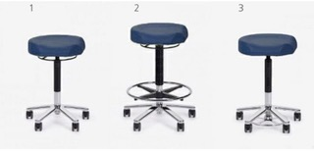 | Tabouret met vaste zithoek en zachte wielen. Afmetingen: -Zithoogte: 53 - 71 cm -Werkhoogte: 70 - 90 cm -Omtrek 'ergo' zitting: 44 cm
56 | Tabouret |  | Tabouret met vaste zithoek en zachte wielen. Afmetingen: -Zithoogte: 60 - 85 cm -Werkhoogte: 80 - 100 cm -Omtrek 'ergo' zitting: 44 cm
57 | Tabouret |  | Tabouret met vaste zithoek en zachte wielen. Met voetbediende hoogteverstelling. Afmetingen: -Zithoogte: 53 - 71 cm -Werkhoogte: 70 - 90 cm -Omtrek 'ergo' zitting: 44 cm
58 | Tabouret met rug | 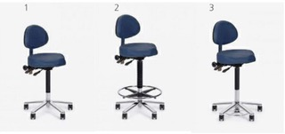 | Tabouret met hoogte verstelbare rug, met vaste zithoek en zachte wielen. Afmetingen: -Zithoogte: 53 - 71 cm -Werkhoogte: 70 - 90 cm -Omtrek 'ergo' zitting: 44 cm
59 | Tabouret met rug |  | Tabouret met hoogte verstelbare rug, met vaste zithoek en zachte wielen. Met verstelbare voetring. Afmetingen: -Zithoogte: 60 - 85 cm -Werkhoogte: 80 - 100 cm -Omtrek 'ergo' zitting: 44 cm
60 | Tabouret met rug |  | Tabouret met hoogte verstelbare rug, met vaste zithoek en zachte wielen. Met voetbediende hoogteverstelling. Afmetingen: -Zithoogte: 53 - 71 cm -Werkhoogte: 70 - 90 cm -Omtrek 'ergo' zitting: 44 cm
61 | Werkstoel met rug, PUR |  | Werkstoel met verstelbare zitting en rug. Pur zitting en rug. Zachte wielen. Inclusief schuifzitting. Eventueel met verstelbare voetenring. Afmetingen: -Zithoogte: 41 - 56 cm -Werkhoogte: 70 - 80 cm
62 | Werkstoel met rug, PUR |  | Werkstoel met verstelbare zitting en rug. Pur zitting en rug. Zachte wielen. Inclusief schuifzitting. Eventueel met verstelbare voetenring. Afmetingen: -Zithoogte: 47 - 65 cm -Werkhoogte: 70 - 90 cm
63 | Werkstoel met rug, PUR |  | Werkstoel met verstelbare zitting en rug. Pur zitting en rug. Zachte wielen. Inclusief schuifzitting. Eventueel met verstelbare voetenring. Afmetingen: -Zithoogte: 54 - 79 cm -Werkhoogte: 80 - 100 cm
64 | Werkstoel met rug, cleanroom |  | Werkstoel met verstelbare zitting en rug. Antistatische bekleding. HEPA-filter en zachte wielen (antistatisch). Eventueel met verstelbare voetenring. Afmetingen: - Zithoogte: 44 - 59 cm - Werkhoogte: 70 - 80 cm
65 | Werkstoel met rug, cleanroom |  | Werkstoel met verstelbare zitting en rug. Antistatische bekleding. HEPA-filter en zachte wielen (antistatisch). Eventueel met verstelbare voetenring. Afmetingen: - Zithoogte: 52 - 70 cm - Werkhoogte: 70 - 90 cm
66 | Werkstoel met rug, cleanroom |  | Werkstoel met verstelbare zitting en rug. Antistatische bekleding. HEPA-filter en zachte wielen (antistatisch). Eventueel met verstelbare voetenring. Afmetingen: - Zithoogte: 59 - 84 cm - Werkhoogte: 80 - 100 cm
67 | Werkstoel met rug, PUR | 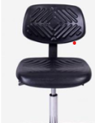 | Werkstoel met verstelbare zithoek, hoogteverstelling 47-65 cm, aluminium kruispoot doorsnede 66 cm, zachte wielen 50 mm, verstelbare voetenring. Geribbelde zitting zodat gebruikers er niet vanaf glijden.

Hospitality meubilair
Hospitality meubilair

Zitmeubilair
Stoelen
Nr. | Artikel | Afbeelding | Specificaties en omschrijving | Opmerkingen
68 | 4-poots kruisvoet stoel | 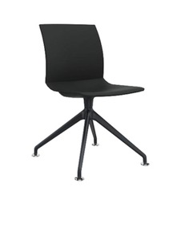 | 4-poots kruisvoet stoel. Afmetingen: -54 x 55 x 85 cm (BxDxH) -Zithoogte 46 cm
69 | 4-poots stoel | 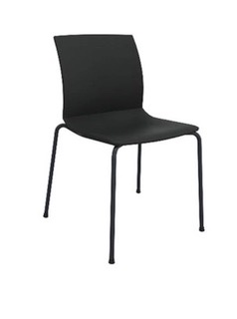 | 4-poots stoel. Afmetingen: -58 x 57 x 85 cm (BxDxH) -Zithoogte 47 cm
70 | Stoel | 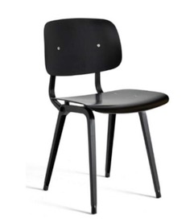 | Stoel. Afmetingen: -45,5 x 49,5 x 81 cm (BxDxH) -Zithoogte 46,5 cm
71 | Stoel | 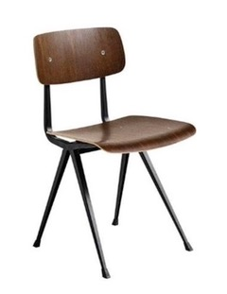 | Stoel. Afmetingen: -45,5 x 49,5 x 81 cm (BxDxH) -Zithoogte 42,5 cm
72 | Stoel | 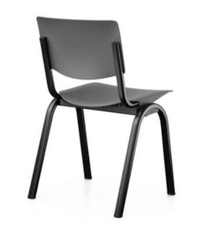 | Stoel. Afmetingen: -50,4 x 50,3 x 81,8 cm (BxDxH) -Zithoogte 44 cm
73 | Stoel met armlegger |  | Stoel met armlegger. Afmetingen: -50 x 53 x 80 cm (BxDxH) -Zithoogte: 47cm -Materiaal frame: staal
74 | Stoel zonder armlegger |  | Stoel zonder armlegger. Afmetingen: -50 x 53 x 80 cm (BxDxH) -Zithoogte: 47cm -Materiaal frame: staal
75 | Klapstoel | 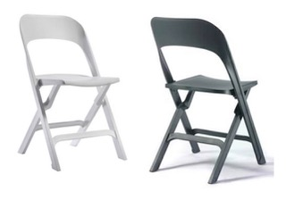 | Klapstoel met een zitting en rug van kunststof. Maximaal belastbaar tot 160 kg en opgeklapt 3,5 cm dun.
76 | Wandbeugel |  | Ophangbeugel voor klapstoel.
77 | Leesstoel zonder armleggers volledig hout |  | Leesstoel, standaard zithoogte
78 | Leesstoel met armleggers volledig hout |  | Leesstoel, standaard zithoogte
79 | Leesstoel met armleggers en gestoffeerde zitting |  | Leesstoel, standaard zithoogte
80 | Leesstoel met armleggers en volledig gestoffeerd |  | Leesstoel, standaard zithoogte
81 | Leesstoel met armleggers, volledig gestoffeerde kuip |  | Leesstoel, standaard zithoogte

82 | Kruk |  | Kruk. Afmetingen: -∅ 34 x 65 cm (BxDxH), voor tafels 95 cm hoog
83 | Kruk |  | Kruk. Afmetingen: -∅ 34 x 76 cm (BxDxH), voor tafels 110 cm hoog
84 | Kruk | 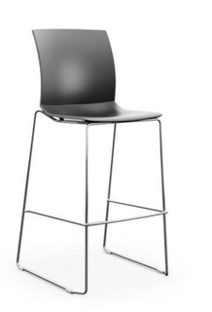 | Kruk. Afmetingen: -56 x 60 x 121 (BxDxH) -Zithoogte 79,5 cm -Kunststof zitkuip -Draadframe onderstel -Stapelbaar
85 | Kruk | 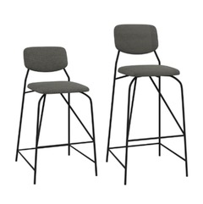 | Kruk. Afmetingen: -44 x 49 x 86 cm (BxDxH), zithoogte 60 cm voor tafels 90 cm hoog -Zitting en rug volledig gestoffeerd -Materiaal frame: staal
86 | Kruk |  | Kruk. Afmetingen: -44 x 49 x 86 cm (BxDxH), zithoogte 60 cm voor tafels 90 cm hoog -Zitting en rug volledig gestoffeerd
87 | Kruk | 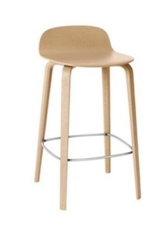 | Kruk. Afmetingen: -42,7 x 42,3 x 78,5 cm (BxDxH), zitthoogte 65 cm voor tafels 95 cm hoog
88 | Kruk |  | Kruk. Afmetingen: -42,7 x 42,3 x 89 cm (BxDxH), zithoogte 80 cm voor tafels 105 cm hoog
89 | Kruk/stahulp | 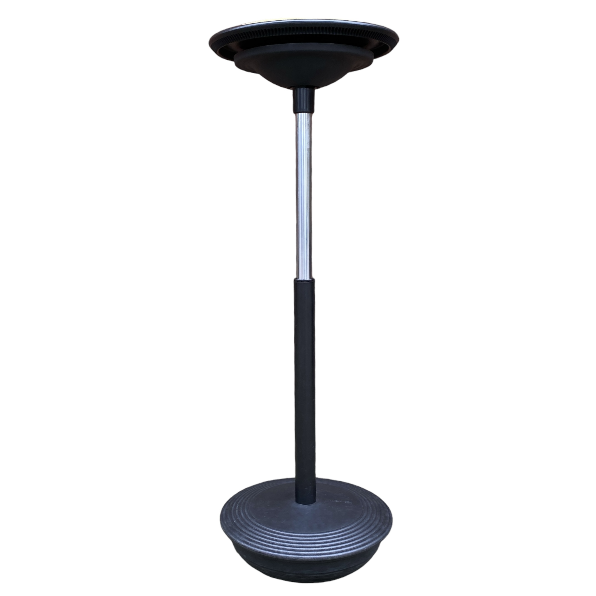 | Kruk tbv zit-sta vergadertafel

90 | Poef rond (kunstleer) |  | Poef rond. Afmetingen: -∅: 47 cm -Hoogte: 49 cm
91 | Poef rond (stof) | 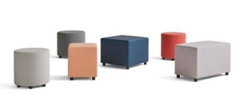 | Poef rond. Afmetingen: -∅: 47 cm -Hoogte: 49 cm
92 | Poef (kunstleer) | 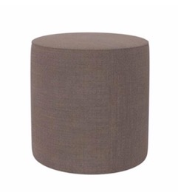 | Poef rond. Afmetingen: -∅ 40 x 40 cm (BxDxH) -Zithoogte 40 cm
93 | Poef vierkant (stof) |  | Poef vierkant. Afmetingen: -Vierkant: 42 x 42 (BxD) -hoogte: 49 cm
94 | Poef vierkant(kunstleer) |  | Poef vierkant. Afmetingen: -Vierkant: 42 x 42 (BxD) -hoogte: 49 cm
95 | Poef vierkant groot (stof) |  | Poef vierkant. Afmetingen: -Vierkant: 60 x 60 cm (BxD) -hoogte: 49 cm
96 | Poef vierkant groot (kunstleer) |  | Poef vierkant. Afmetingen: -Vierkant: 60 x 60 cm (BxD) -hoogte: 49 cm
97 | Poef rechthoekig (stof) |  | Poef rechthoekig. Afmetingen: -Rechthoekig: 82 x 42 cm (BxD) -hoogte: 49 cm
98 | Poef rechthoekig (kunstleer) |  | Poef rechthoekig. Afmetingen: -Rechthoekig: 82 x 42 cm (BxD) -hoogte: 49 cm
99 | Poef |  | Poef zwart/wit

100 | Fauteuil (stof) |  | Toepassing: zitje in kantooromgeving. Onderstel verchroomd staal. Stiksel in kleur bekleding.
101 | Fauteuil (kunstleer) |  | Toepassing: zitje in patiëntgebied. Onderstel verchroomd staal. Stiksel in kleur bekleding.
102 | Fauteuil (stof) | 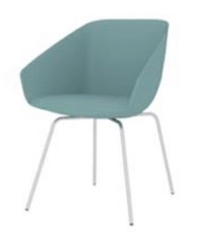 | Hoge fauteuil. Afmetingen: -61 x 61 x 83 cm (BxDxH) -Kuip: Gestoffeerd
103 | Fauteuil (kunstleer) |  | Hoge fauteuil. Afmetingen: -61 x 61 x 83 cm (BxDxH) -Kuip: Gestoffeerd
104 | Fauteuil | 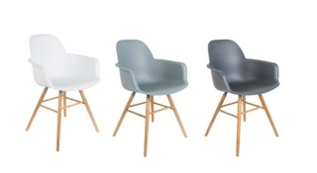 | Hoge fauteuil. Afmetingen: -59 x 55 x 82 cm (BxDxH) -Kuip: kunststof
105 | Fauteuil (stof) | 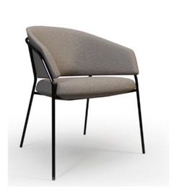 | Hoge fauteuil. Afmetingen: -62 x 60 x 84 cm (BxDxH) -Kuip: Gestoffeerd
106 | Fauteuil (stof) | 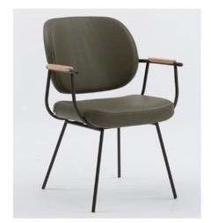 | Hoge fauteuil. Afmetingen: -61 x 63 x 87,5 cm (BxDxH) -Kuip: Gestoffeerd
107 | Fauteuil (stof) | 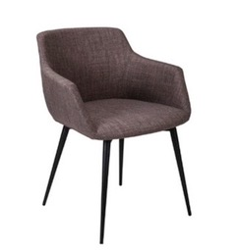 | Hoge fauteuil. Afmetingen: -60 x 57 x 75 cm (BxDxH) -Kuip: Gestoffeerd
108 | Fauteuil (stof) | 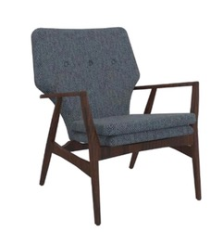 | Lage fauteuil. Afmetingen: -67 x 76 x 84 cm (BxDxH) -Zithoogte: 43 cm
109 | Fauteuil (stof) | 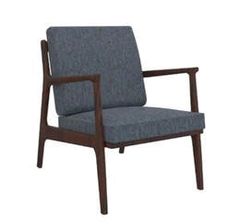 | Lage fauteuil. Afmetingen: -67 x 76 x 84 cm (BxDxH) -Zithoogte: 43 cm
110 | Fauteuil (kunstleer) | 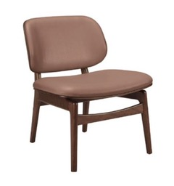 | Lage fauteuil. Afmetingen: -62 x 63 x 75 cm (BxDxH) -Zithoogte: 43 cm
111 | Fauteuil (kunstleer) | 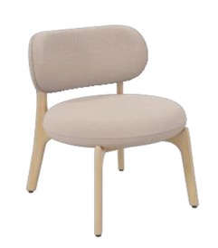 | Lage fauteuil. Afmetingen: -54 x 61 x 71 cm (BxDxH) -Zithoogte: 43 cm
112 | Fauteuil (stof) | 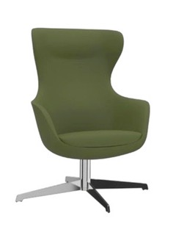 | Lage fauteuil. Afmetingen: -81 x 76 x 113 cm (BxDxH) -Zithoogte: 42 cm -Kuip volledig gestoffeerd
113 | Fauteuil (kunstleer) |  | Lage fauteuil. Afmetingen: -81 x 76 x 113 cm (BxDxH) -Zithoogte: 42 cm
114 | Fauteuil | 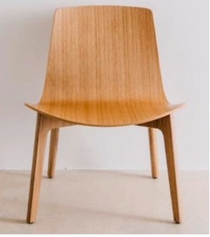 | Lage fauteuil. Afmetingen: -64,3 x 62 x 74,5 cm (BxDxH) -Kuip en onderstel volledig hout
115 | Fauteuil (stof) | 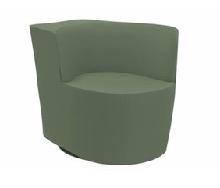 | Fauteuil. Afmetingen: -68 x 85 x 70 cm (BxDxH) -Zithoogte: 42 cm
116 | Fauteuil (stof) | 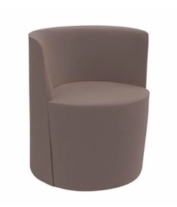 | Fauteuil. Afmetingen: -62 x 76 x 70 cm (BxDxH) -Zithoogte: 42 cm

117 | Treinbank enkel 160 (kunstleer) |  | Treinbank enkel: 160 cm breed.
118 | Treinbank hoek 160 (kunstleer) |  | Treinbank hoek: 160 cm breed.
119 | Treinbank enkel 120 (kunstleer) |  | Treinbank enkel: 120 cm breed.
120 | Treinbank hoek 120 (kunstleer) |  | Treinbank hoek: 120 cm breed.
121 | Fauteuil (kunstleer) |  | Fauteuil Stiksels in kleur van bekleding. Afmetingen: 78x51 (BxD)
122 | 2-persoonsbank (kunstleer) |  | Bank met sledeframe onderstel. Stiksels in kleur van bekleding. Afmetingen: 160x51 (BxD)
123 | 3-persoonsbank (kunstleer) |  | Bank met sledeframe onderstel. Stiksels in kleur van bekleding. Afmetingen: 220x51 (BxD)
124 | 4-persoonsbank (kunstleer) |  | Bank met sledeframe onderstel. Stiksels in kleur van bekleding. Afmetingen: 280x51 (BxD)
125 | Hoekbank (kunstleer) |  | Hoekbank met sledeframe onderstel. Stiksels in kleur van bekleding. Afmetingen: 51 (D) -Breedte hoekbank: 300 cm x 210 cm
126 | Bank (stof) | 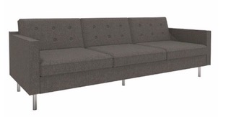 | Bank. Afmetingen: -225 x 91 x 83 cm (BxDxH) -Zithoogte: 47 cm
127 | Bank (stof) | 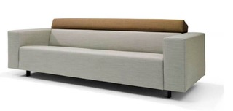 | Bank. Afmetingen: -2,5 zits, 204 x 90 x 80 cm (BxDxH) -3 zits, 224 x 90 x 80 cm (BxDxH) -Zithoogte: 44 cm
128 | Bank (stof) | 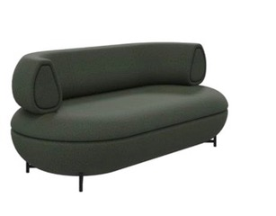 | Bank. Afmetingen: -177 x 87 x 74 cm (BxDxH) -Zithoogte: 47 cm
129 | Bank (stof) | 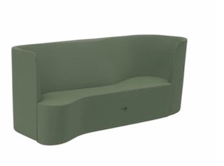 | Bank. Afmetingen: -214 x 83 x 87 cm (BxDxH) -Zithoogte: 40 cm
130 | Bank rond (kunstleer) | 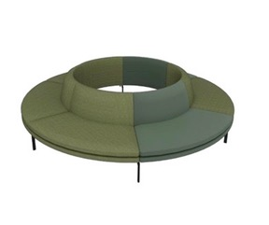 | Bank rond. Afmetingen:
131 | Bank tbv tafel rond (stof) | 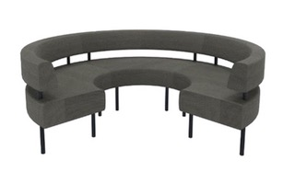 | Bank tbv tafel rond 100 cm. Afmetingen: -∅ 232 x 85 cm (BxDxH) -Zithoogte: 49 cm
132 | Bank tbv lunchruimtes (kunstleer) | 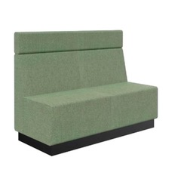 | Bank Afmetingen: -120 x 64 x 88 cm (BxDxH) -Zithoogte: 47 cm
133 | Hoofdsteun tbv bank lunchruimte (kunstleer) |  | Geschikt voor bankbreedte 120 cm
134 | Bank tbv lunchruimtes (kunstleer) |  | Bank Afmetingen: -140 x 64 x 88 cm (BxDxH) -Zithoogte: 47 cm
135 | Hoofdsteun tbv bank lunchruimte (kunstleer) |  | Geschikt voor bankbreedte 140 cm
136 | Bank tbv lunchruimtes (kunstleer) |  | Bank Afmetingen: -200 x 64 x 88 cm (BxDxH) -Zithoogte: 47 cm
137 | Hoofdsteun tbv bank lunchruimte (kunstleer) |  | Geschikt voor bankbreedte 200 cm
 |  | Tafels
138 | Ronde tafel | 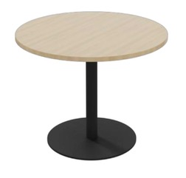 | Ronde tafel. Afmetingen: -∅ 100 x 75 cm (BxDxH)
139 | Vierkante en rechthoekige tafel | 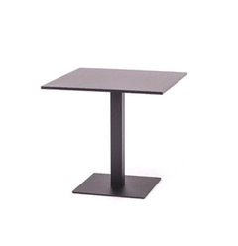 | Vierkante en rechthoekige tafel. Afmetingen: -60 x 60 x 75 cm (BxDxH)
140 | Vierkante en rechthoekige tafel |  | Vierkante en rechthoekige tafel. Afmetingen: -80 x 80 x 75 cm (BxDxH)
141 | Vierkante en rechthoekige tafel |  | Vierkante en rechthoekige tafel. Afmetingen: -140 x 80 x 75 cm (BxDxH)
142 | Rechthoekige tafel met afgeronde hoeken | 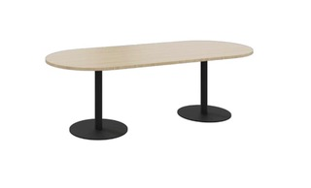 | Rechthoekige tafel met afgeronde hoeken. Afmetingen: -240 x 100 x 75 cm (BxDxH)
143 | Rechthoekige tafel | 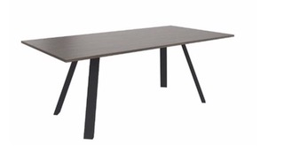 | Rechthoekige tafel. Afmetingen: -160 x 80 x 75 cm (BxDxH) Pootpositie terugliggend onder 45-graden
144 | Rechthoekige tafel |  | Rechthoekige tafel. Afmetingen: -200 x 100 x 75 cm (BxDxH) Pootpositie terugliggend onder 45-graden
145 | Rechthoekige tafel |  | Rechthoekige tafel. Afmetingen: -360 x 100 x 75 cm (BxDxH) Pootpositie terugliggend onder 45-graden
146 | Ronde tafel | 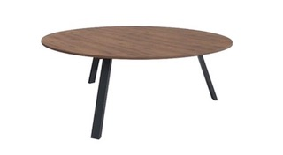 | Ronde tafel. Afmetingen: -∅ 120 x 75 cm (H) Pootpositie in A-staand
147 | Ronde tafel |  | Ronde tafel. Afmetingen: -∅ 160x 75 cm (H) Pootpositie in A-staand
148 | Rechthoekige tafel | 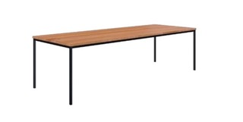 | Rechthoekige tafel. Afmetingen: -300 x 100 x 75 cm (BxDxH)
149 | Rechthoekige tafel |  | Rechthoekige tafel. Afmetingen: -500 x 100 x 75 cm (BxDxH)
150 | Kolomtafel |  | Kolomtafel. Afmetingen: -60 x 60 cm (BxD)
151 | Kolomtafel |  | Kolomtafel. Afmetingen: -80 x 80 cm (BxD)
152 | Kolomtafel |  | Kolomtafel. Afmetingen: -120 x 60 cm (BxD)
153 | Koffietafel |  | Koffietafel. Afmetingen: -∅ 49 x 73 cm (H)
154 | Ronde tafel | 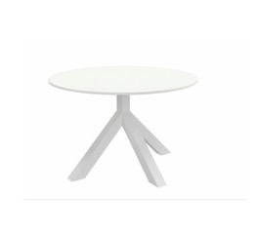 | Ronde tafel. Afmetingen: -∅ 100 x 75 cm (H)
155 | Ronde tafel |  | Ronde tafel. Afmetingen: -∅ 120 x 75 cm (H)

156 | Ronde houten tafel | 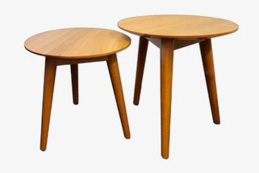 | Ronde houten tafel. Afmetingen: - ∅ 50 x 40 cm (H)
157 | Ronde houten tafel |  | Ronde houten tafel. Afmetingen: - ∅ 50 x 50 cm (H)
158 | Ronde bijzettafel | 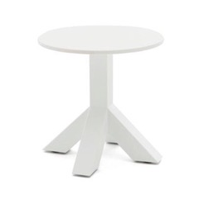 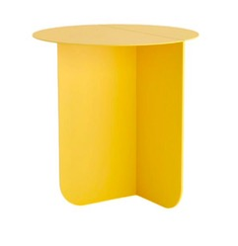 | Ronde bijzettafel. Afmetingen: -∅ 45 x 47 cm (BxDxH)
159 | Rechthoekige bijzettafel |  | Rechthoekige bijzettafel. Afmetingen: -120 x 60 x 45 cm (BxDxH)
160 | Rechthoekige laptoptafel |  | Rechthoekige laptoptafel. Afmetingen: -35 x 55 x 65 cm (BxDxH)
161 | Rechthoekige bijzettafel met afgeronde kanten |  | Rechthoekige bijzettafel met afgeronde kanten. Afmetingen: -40 x 30 x 35 cm (BxDxH)
162 | Rechthoekige bijzettafel met afgeronde kanten |  | Rechthoekige bijzettafel met afgeronde kanten. Afmetingen: -46 x 35 x 42 cm (BxDxH)

163 | Rechthoekige tafel |  | Rechthoekige tafel. Afmetingen: -160 x 50 x 95 cm (BxDxH)
164 | Rechthoekige tafel |  | Rechthoekige tafel. Afmetingen: -190 x 50 x 95 cm (BxDxH)
165 | Ronde tafel |  | Afmetingen: -∅ 100 x 90 cm (H)
166 | Ronde tafel |  | Afmetingen: -∅ 100 x 110 cm (H)
167 | Vierkante tafel |   | Vierkante tafel. Afmetingen: -80 x 80 x 110 cm (BxDxH) Met een vaste hoogte van 110 cm.
168 | Vierkante tafel |  | Vierkante tafel. Afmetingen: -100 x 100 x 110 cm (BxDxH) Met een vaste hoogte van 110 cm.
169 | Rechthoekige tafel met afgeronde hoeken |  | Rechthoekige tafel met afgeronde hoeken. Afmetingen: -240 x 100 x 90 cm (BxDxH)
170 | Rechthoekige tafel |  | Rechthoekige tafel. Afmetingen: -200 x 100 x 110 cm (BxDxH) Pootpositie standaard terugliggend onder de 45-graden
171 | Rechthoekige tafel |  | Rechthoekige tafel. Afmetingen: -360 x 100 x 110 cm (BxDxH) Pootpositie standaard terugliggend onder de 45-graden
172 | Statafel |  | Statafel. Afmetingen: -160 x 80 x 110 cm (BxDxH) Met een vaste hoogte van 110 cm.
173 | Statafel |  | Statafel. Afmetingen: -180 x 100 x 110 cm (BxDxH) Met een vaste hoogte van 110 cm.
174 | Statafel |  | Statafel. Afmetingen: -200 x 100 x 110 cm (BxDxH) Met een vaste hoogte van 110 cm.
175 | Statafel |  | Statafel. Afmetingen: -200 x 80 x 110 cm (BxDxH) Met een vaste hoogte van 110 cm.
 |  | Verlichting
 |  | vloerlampen
176 | Vloerlamp |  | Vloerlamp met antibacteriële kap
177 | Vloerlamp |  | Vloerlamp met antibacteriële kap
 |  | Hanglampen
178 | Hanglamp |  | Hanglamp. -Aluminium en rubberen koord
179 | Hanglamp |  | Hanglamp. -Materiaal: combinatie van papier, gedraaid om ijzeren draad
180 | Hanglamp |  | Hanglamp. -Materiaal: Gerecyclede plastic flessen
181 | Hanglamp |  | Hanglamp. -Materiaal: gelakt metaal met bedekte metalen ophanging
 |  | Opbergen
 |  | Kasten
182 | Dressoir |  | Dressoir. Afmetingen: 180x45x75 cm (BxDxH) -De lades en kastdeuren moeten zijn uitgerust met het soft-close mechanisme
183 | Roomdivider |  | Roomdivider. Afmetingen: -200 x 35 x 200 cm (BxDxH)

Kindermeubilair
Kindermeubilair

Nr. | Artikel | Afbeelding | Specificaties en omschrijving | Opmerkingen
184 | Kindertafel |  | Kindertafel. Afmetingen: 55x75x52cm (BxDxH)
185 | Kindertafel |  | Kindertafel. Afmetingen: 45x75x52cm (BxDxH)
186 | Kindertafel |  | Kindertafel. Afmetingen: 120x75x52cm (BxDxH)
187 | Kinderstoel |  | Kinderstoel. Afmetingen: 28x36x54 (BxHxD) Zithoogte: 26,5 cm

Onderwijsmeubilair
Onderwijsmeubilair

Nr. | Artikel | Afbeelding | Specificaties en omschrijving | Opmerkingen
188 | Vergadertafel 4-poots met stelvoeten |  | Vergadertafel 4-poots met stelvoeten. Vaste hoogte: 74 cm. Afmetingen: -80 x 80 cm
189 | Vergadertafel 4-poots met stelvoeten |  | Vergadertafel 4-poots met stelvoeten. Vaste hoogte: 74 cm. Afmetingen: -140 x 80 cm
190 | Vergadertafel 4-poots met stelvoeten |  | Vergadertafel 4-poots met stelvoeten. Vaste hoogte: 74 cm. Afmetingen: -160 x 80 cm
191 | Vergadertafel 4-poots met stelvoeten |  | Vergadertafel 4-poots met stelvoeten. Vaste hoogte: 74 cm. Afmetingen: -200 x 100 cm
192 | Vergadertafel 4-poots op wielen |  | Vergadertafel 4-poots met wielen. Vaste hoogte: 74 cm. Per tafel twee wielen. Afmetingen: -80 x 80 cm
193 | Vergadertafel 4-poots op wielen |  | Vergadertafel 4-poots met wielen. Vaste hoogte: 74 cm. Per tafel twee wielen. Afmetingen: -140 x 80 cm
194 | Vergadertafel 4-poots op wielen |  | Vergadertafel 4-poots met wielen. Vaste hoogte: 74 cm. Per tafel twee wielen. Afmetingen: -160 x 80 cm
195 | Vergadertafel 4-poots op wielen |  | Vergadertafel 4-poots met wielen. Vaste hoogte: 74 cm. Per tafel twee wielen. Afmetingen: -200 x 100 cm
196 | Docententafel |  | Docententafel. Elektrisch verstelbaar. Het bureau inclusief voorzieningen (kabelgoot, systeemcontactdoos, aansluitsnoer). -Afmetingen: 120 x 80 cm
197 | Vergaderstoel |  | Vergaderstoel, 4 poots. Zonder armleggers/stapelbaar. Glijders geschikt voor harde vloer.
198 | Bureaustoel |  | Bureaustoel. Zonder armleggers. Wielen geschikt voor harde vloer.
199 | InnoTab stoel |  | Multifunctionele en verrijdbare stoel. Klaptafel kan voor, naast of achter stoel geplaatst worden waardoor de stoel voor meerdere doeleinden beschikbaar is.
200 | Multifunctionele stoel |  | Multifunctionele en verrijdbare stoel. Klaptafel kan voor, naast of achter stoel geplaatst worden waardoor de stoel voor meerdere doeleinden beschikbaar is.

Overig meubilair
Overig meubilair

Overig meubilair
201 | Belbox |  | Akoestische belbox met drie gesloten wanden met glazen deur. Inclusief tafelblad, verlichting en ventilatie. Inclusief inhuizen en montage.
202 | Teamsbox |  | Akoestische box met drie gesloten wanden en een glazen deur. Inclusief bureaublad, verlichting en ventilatie. Inclusief inhuizen en montage.
203 | Overlegbox |  | Akoestische belbox met drie gesloten wanden met glazen deur. Inclusief bureaublad, verlichting en ventilatie. Inclusief inhuizen en montage.
204 | Rooming-In |  | Rooming-In met klapbaar tafelblad.
205 | Rooming-In |  | Rooming-In Sleeper. -Slaapoppervlak: 198 cm x 72 cm -Gewicht: 75 kg

206 | Kapstok |  | Kapstok, zonder parapluhouder.
207 | Spiegel |  | Ronde spiegel (omtrek: 60 cm)
208 | Puppy |  | Middenmaat.
209 | Brochurestandaard 1 |  | Brochurestandaard met vier panelen. De panelen kunnen zowel schuin als horizontaal worden geplaatst. Afmetingen: -103 x 30 x 35 cm (HxBxD)
210 | Brochurestandaard 2 |  | Brochurestandaard met 8 panelen. De panelen kunnen zowel schuin als horizontaal worden geplaatst. Afmetingen: -103 x 30 x 35 cm(HxBxD)
211 | Brochurestandaard 3 |  | Brochurestandaard. De panelen kunnen zowel schuin als horizontaal worden geplaatst. Afmetingen: -143 x 30 x 35 cm (HxBxD)
212 | Brochurestandaard 4 |  | Brochurestandaard. De panelen kunnen zowel schuin als horizontaal worden geplaatst. Afmetingen: -176 x 30 x 35 cm (HxBxD)
213 | Brochurestandaard 5 |  | Brochurestandaard is te gebruiken als boekenplank, opbergsysteem of brochurehouder. De panelen zijn instelbaar. Het onderstel is voorzien van kleine wieltjes die onzichtbaar zijn weggewerkt. Afmetingen: -176 x 80 x 40 cm (HxBxD)
214 | Brochurestandaard 6 |  | Afmetingen: -188 x 80 x 40 cm (HxBxD)
215 | Brochurestandaard 7 |  | Zes plekken om brochures op te zetten. In totaal 13 kg en staal. Afmetingen: -155 x 46 x 30 cm (HxBxD)

